Sheet1
宠物界面评审
 | 准备阶段
 |  | 首先请大家去svn://192.168.199.122/gd/产品原型设计/宠物界面 |  |  |  | （记得更新至最新版）

 |  | 原型使用方法
 |  |  | windows玩家
 |  |  |  | 将上述文件夹更新至最新版本
 |  |  |  | 点击 | 运行原型工具



 |  |  |  | 点击PC预览，即可在浏览器中查看原型

 |  |  | mac玩家
 |  |  |  | 点击 | 运行浏览器

 |  |  |  | 即可在浏览器中查看原型

 | 体验阶段
 |  | 包含宠物技能界面、宠物性格显示

 |  | 1. 进入原型后，从主界面进入宠物界面，点击第一个宠物进入宠物详情界面，点击“技能”，切换到技能切页
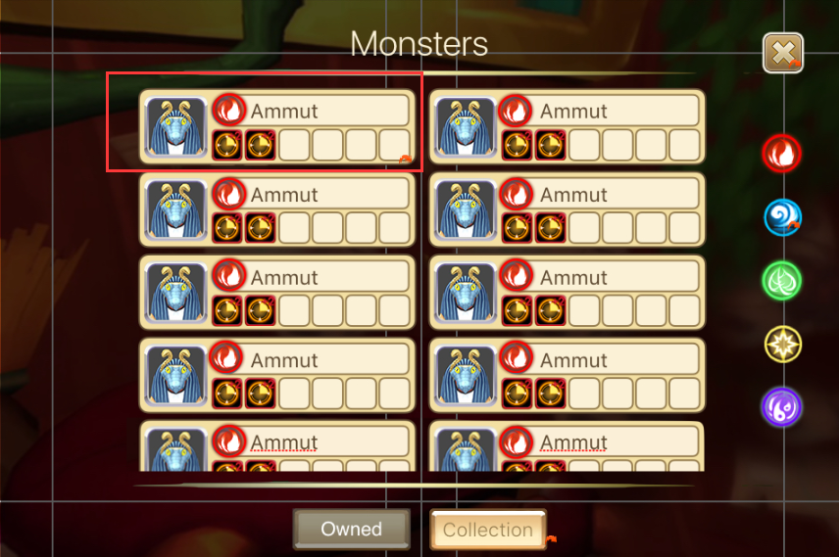
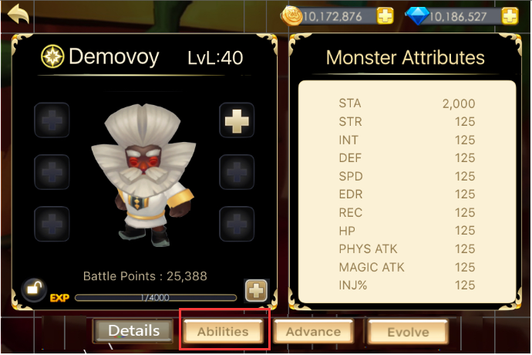

 |  | 2.长按性格图标会看到性格tips，提示性格对技能释放的影响
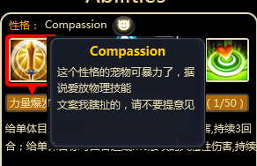

 |  | 3. 升级第一个技能，查看技能升级效果
 |  | 4. 切换到第二个技能，升级，再升级，宠物等级限制了玩家可升技能等级时的提示出现
 |  | 5. 切换到第三个技能，查看技能已达版本最高级的效果

